Page 2-Schéma de principe
 | Dossier Technique Lotissement

NRO | REFERENCE PM | ID ADRESSE
0 | 0 | 0

Schéma de principe

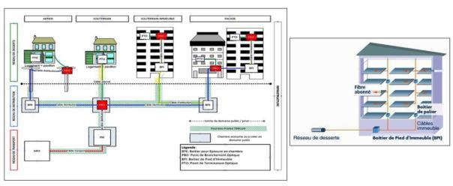

Déploiement du réseau de distribution en « Point à Point » (une fibre optique dédiée pour chaque logement depuis le PM : Point de Mutualisation) : Un câble contenant autant de fibres que de logements dit « câble distribution », arrive depuis le PM : Point de Mutualisation, par les infrastructures et cheminements existantes (ex: fourreaux télécoms, appuis aériens, façades ) ou à défaut à créer (ex: travaux GC) pour être acheminé dans votre lotissement au PBO: Point de Branchement Optique, via l'infrastructure horizontalement, pour desservir des PBO: Points de Branchement Optique, positionnés le plus souvent dans des chambres. Depuis les boîtiers PBO vont cheminer de petits câbles de 4mm jusqu’à un PTO: Point de Terminaison optique (ou prise optique), situé dans le logement à proximité du poste de TV principal en empruntant les « voies de câblages » existantes. Cette architecture de réseau permet la mutualisation de l’infrastructure à partir du Point de mutualisation au niveau des armoires de rue conformément aux récentes recommandations en vigueur définies par l’ARCEP. Les réseaux FTTH sera donc ouvert, au niveau des Points de Mutualisation, à tout opérateur qui souhaiterait y accéder dans le cadre de la mutualisation. L’accord concernant l’équipement d’un lotissement en fibre optique se concrétise par la signature d’une convention d’équipement en fibre optique qui doit être signée par le représentant légal de l’immeuble (Syndic, propriétaire..) suite à un vote en assemblée générale ou à une décision du propriétaire de l’ensemble immobilier

Page 3-Situation
 |  | Dossier Technique Lotissement

NRO |  | REFERENCE PM | ID ADRESSE

PLAN SITUATION
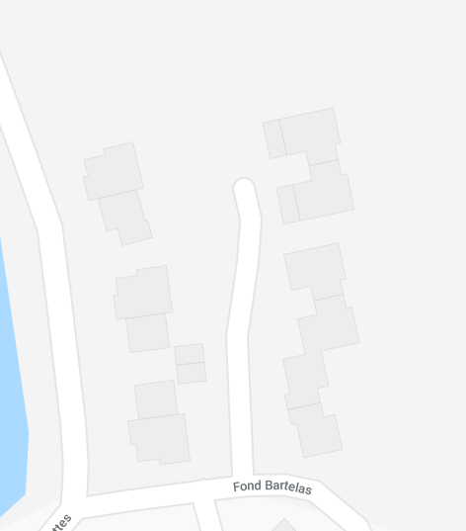

DOSSIER Lotissement
Adresse | 0026 PL BARTHELEMY DE LAFFEMAS 26240 BEAUSEMBLANT
Indice | Modification |  | Date | Etabli par | Vérifié par
1 | DTI

Réf. BE :
Nom :

Page 4-Adresses
 | Dossier Technique Lotissement

NRO | REFERENCE PM |  | ID ADRESSE
0 | 0 |  | 0

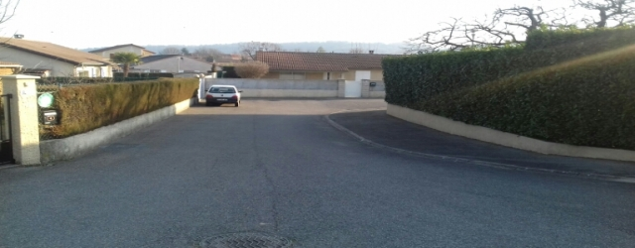 (photo du l'entré du lotissement si existant)

Date de mise à jour du dossier |  | Date des travaux |  | A Définir
Date de signature de la convention

Adduction
ID ADRESSE
Nom du bâtiment
Adresse du bâtiment | XXX Rue de YYYY
Code postal de l’immeuble | 27XXX
HEXACLE
Parcelle cadastrale
Localisation X / Y
Nom de la commune | ZZZZZ
Nombre de logements | 1

ID ADRESSE
Nom du bâtiment
Adresse du bâtiment | XXX Rue de YYYY
Code postal de l’immeuble | 27XXX
HEXACLE
Parcelle cadastrale
Localisation X / Y
Nom de la commune | ZZZZZ
Nombre de logements | 1

ID ADRESSE
Nom du bâtiment
Adresse du bâtiment | XXX Rue de YYYY
Code postal de l’immeuble | 27XXX
HEXACLE
Parcelle cadastrale
Localisation X / Y
Nom de la commune | ZZZZZ
Nombre de logements | 1

ID ADRESSE
Nom du bâtiment
Adresse du bâtiment | XXX Rue de YYYY
Code postal de l’immeuble | 27XXX
HEXACLE
Parcelle cadastrale
Localisation X / Y
Nom de la commune | ZZZZZ
Nombre de logements | 1

ID ADRESSE
Nom du bâtiment
Adresse du bâtiment
Code postal de l’immeuble
HEXACLE
Parcelle cadastrale
Localisation X / Y
Nom de la commune
Nombre de logements

Total Logements | 4

Page 5-Plan
 | Dossier Technique Lotissement

NRO | REFERENCE PM | ID ADRESSE
0 | 0 | 0

Parcours sur domaine privé avec chambre jusqu’au réseau publique (préciser chambre en domaine publique). Préciser la situation des parcelles avec le nombre d'habitation prévu.

1
1

1
1

1
1

1
1

1
1

1
1

Le plan sera mis à jour avec les informations transmises

